0073
 |  |  |  |  |  |  |  |  |  |  | 事業番号 |  | ０７３
行政事業レビューシート (環境省)
予算事業名 |  | 水質環境基準策定等検討経費 |  |  |  | 事業開始 年度 |  |  | 平成１０年度以前 |  |  |  | 作成責任者
担当部局庁 |  | 水・大気環境局 |  |  |  | 担当課室 |  |  | 水環境課 |  |  |  | 水環境課長 森北 佳昭
会計区分 |  | 一般会計 |  |  |  | 上位政策 |  |  | 大気・水・土壌環境等の保全
根拠法令 （具体的な 条項も記載） |  | 環境基本法第十六条 |  |  |  | 関係する計画、通知等 |  |  | －

事業の目的 （目指す姿を簡潔に。3行程度以内） |  | 人の健康を保護する観点及び生活環境を保全する観点から、適切な科学的判断の基に、必要な環境基準等の設定及び見直しを行う。また、水質環境基準項目のうち、それぞれの水域の利用目的に応じた水域類型を設けその特性に応じて基準値を設定している生活環境項目については、類型の適切な当てはめ及び見直しを行う。
事業概要 （5行程度以内。別添可） |  | （１）健康項目基準策定費 人の健康を保護する観点から、化学物質に関するデータの収集・分析等を行い、環境基準等の設定及び見直しに関する検討を行うための基礎的な知見を集める。 （２）水生生物保全に係る環境基準策定費 水生生物保全に係る水質環境基準項目の拡充のため、水生生物への化学物質の有害性の検討評価や魚類毒性試験等を行い、水生生物の保全のための包括的な施策の検討を行う。 （３）水環境中有害物質スクリーニング調査、水環境中有害物質存在状況調査 毒性があり、水環境中に排出されていると懸念される化学物質の水環境中の存在状況調査を行う。 （４）水域類型指定設定・見直し検討 類型指定されていない水域、類型当てはめ等の見直しを行う水域に関して、新たな指定を行うべく専門委員会の審議に必要な基礎資料を収集する。
実施状況 |  | （１）平成21年11月30日に告示を行い、公共用水域の水質環境基準健康項目に１，４－ジオキサンを追加。 （２）平成23年度までに新たな基準項目を追加するために、４つの検討会を開催しそれぞれにおける課題整理を実施。 （３）27種の物質について（うち、19種は農薬）、水環境中の存在状況を調査した。 （４）陸域環境基準専門委員会及び水生生物環境基準類型指定専門委員会を開催し、平成22年２月９日～平成22年３月10日までパブリックコメントを実施、平成22年度に類型指定の見直しを行う予定。

予算の状況 （単位:百万円） |  |  |  | 19年度 | 20年度 |  |  | 21年度 |  |  |  | 22年度 |  | 23年度要求
 |  | 予算額(補正後） |  | 220 | 187 |  |  | 144 |  |  |  | 311 |  | 302
 |  | 執行額 |  | 128 | 171 |  |  | 123
 |  | 執行率 |  | 58.2% | 91.4% |  |  | 85.4%
 |  | 総事業費(執行ベース) |  | 128 | 171 |  |  | 123
自己点検 | 支出先・使途の把握水準・状況 | ・Ａ及びＣ～Ｈの調査結果については外部有識者による検討会、作業委員会において妥当性の評価を受けている。 ・B及びＩ～Ｍの調査結果については中央環境審議会の専門委員会等にて使用、または使用予定。 ・Ｃにおいて、Ｄ～Ｇの毒性試験に関する精度管理を実施。また、Ｄ～Ｇについては環境省担当官によりGLPガイドラインに基づく試験実施施設の視察を行い、適切に試験が実施されていることを確認。 ・資料作成等の進捗状況については、請負者と打ち合わせや電話・メール連絡等を行い随時確認。 ※注：上記中のアルファベットは下記「資金の流れ」の業務を表す。
 | 見直しの余地 | ・Ｂにおいて検討している水環境から水生生物への化学物質の移行を予測するモデルについてＡの業務の中で効果的に使用することが必要。 ・Ｊの調査については、専門委員会において指摘された類型指定の当てはめだけでなく、ダム湖の新たな基準化を含めた検討が必要。 ・Ｋのとりまとめについては、数年毎とすることから、平成22年度は実施しない。 ・Ｃの調査については、汽水域における基準値の在り方・魚類に関する調査について検討を実施することが必要。（平成22年度より実施。） ・今後も引き続き、競争性の高い調達に努め、予算の効率的、効果的な執行に努めていくことが必要。 ※注：上記中のアルファベットは下記「資金の流れ」の業務を表す。
予算監視・効率化チームの所見 | 一部改善 (長期にわたり実施している事業であり、特に優先度の高い項目に重点化し予算規模を見直すとともに、支出実績を勘案し効率的な事業実施に努めるべき。)
補 記
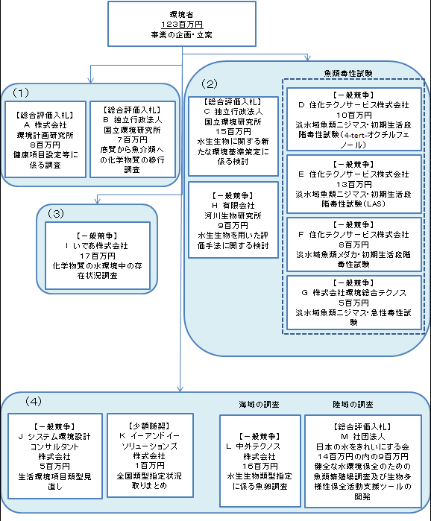 資金の流れ (資金の受け取り先が何を行っているかについて補足する) (単位:百万円)
※
※自然環境局分（５百万円）と一括調達
費目・使途 （「資金の流れ」においてブロックごとに最大の金額が支出されている者について記載する。使途と費目の双方で実情が分かるように記載） |  | A. 株式会社環境計画研究所 |  |  |  |  | H. 有限会社河川生物研究所
 |  | 費 目 | 使 途 |  |  | 金 額 (百万円） | 費 目 |  |  | 使 途 |  |  |  |  | 金 額 (百万円）
 |  | 雑役務費 | 水質環境基準（健康項目）設定等基礎調査業務 |  |  | 8 | 雑役務費 |  |  | 水生生物を用いた生物学的な水域特性の評価手法検討調査業務 |  |  |  |  | 9

 |  | 計 |  |  |  | 8 | 計 |  |  |  |  |  |  |  | 9
 |  | B. 独立行政法人国立環境研究所 |  |  |  |  | I いであ株式会社
 |  | 費 目 | 使 途 |  |  | 金 額 (百万円） | 費 目 |  |  | 使 途 |  |  |  |  | 金 額 (百万円）
 |  | 雑役務費 | 残留性有機化合物の底質及び水質から水生生物への移行状況等調査業務 |  |  | 7 | 雑役務費 |  |  | 化学物質の水環境中の存在状況調査 |  |  |  |  | 17

 |  | 計 |  |  |  | 7 | 計 |  |  |  |  |  |  |  | 17
 |  | C. 独立行政法人国立環境研究所 |  |  |  |  | J システム環境設計コンサルタント株式会社
 |  | 費 目 | 使 途 |  |  | 金 額 (百万円） | 費 目 |  |  | 使 途 |  |  |  |  | 金 額 (百万円）
 |  | 雑役務費 | 水生生物への影響が懸念される有害物質情報収集等調査業務 |  |  | 15 | 雑役務費 |  |  | 水域類型指定見直し等検討調査業務 |  |  |  |  | 5

 |  | 計 |  |  |  | 15 | 計 |  |  |  |  |  |  |  | 5
 |  | D. 住化テクノサービス株式会社 |  |  |  |  | L 中外テクノス株式会社
 |  | 費 目 | 使 途 |  |  | 金 額 (百万円） | 費 目 |  |  | 使 途 |  |  |  |  | 金 額 (百万円）
 |  | 雑役務費 | 魚類等毒性試験調査(淡水域魚類(ニジマス）・初期生活段階毒性試験）業務（4-tert-オクチルフェノール） |  |  | 10 | 雑役務費 |  |  | 水生生物類型あてはめに係る生物生息状況調査業務 |  |  |  |  | 16

 |  | 計 |  |  |  | 10 | 計 |  |  |  |  |  |  |  | 16
 |  | E 住化テクノサービス株式会社 |  |  |  |  | M 社団法人日本の水をきれいにする会
 |  | 費 目 | 使 途 |  |  | 金 額 (百万円） | 費 目 |  |  | 使 途 |  |  |  |  | 金 額 (百万円）
 |  | 雑役務費 | 魚類等毒性試験調査（淡水域魚類（ニジマス）・初期生活段階毒性試験）業務（LAS） |  |  | 13 | 雑役務費 |  |  | 健全な水環境保全のための魚類繁殖場調査及び生物多様性保全活動支援ツールの開発検討業務 |  |  |  |  | 9
 |  |  |  |  |  |  |  |  |  | （１４百万円のうちの９百万円） ※自然環境局分（５百万円）と一括調達
 |  | 計 |  |  |  | 13 | 計 |  |  |  |  |  |  |  | 9
 |  | Ｆ 住化テクノサービス株式会社
 |  | 費 目 | 使 途 |  |  | 金 額 (百万円）
 |  | 雑役務費 | 魚類等毒性試験調査（淡水域魚類（メダカ）・初期生活段階毒性試験）業務 |  |  | 8

 |  | 計 |  |  |  | 8
 |  | G 株式会社環境総合テクノス
 |  | 費 目 | 使 途 |  |  | 金 額 (百万円）
 |  | 雑役務費 | 魚類等毒性試験調査（淡水域魚類（ニジマス）・急性毒性試験）業務 |  |  | 5

 |  | 計 |  |  |  | 5

